1.1
voltar à página inicial |  |  |  | 1 - CLAREZA DO CONTEÚDO
 | S | N | NA
 | x |  |  | 1.1 O sítio Web apresenta um resumo breve do seu propósito, visível sem se fazer scroll
 |  |  |  | Num primeiro vislumbre do sítio Web deve ser visível uma breve definição do seu propósito que dê a indicação ao utilizador de que sítio Web se trata e quais são as tarefas que se podem levar a efeito.

 | Listagem de evidências
 |  |  |  |  | Notas:
 |  |  |  |  | Evidências retiradas do site: https://urbanismo.cm-camaradelobos.pt/

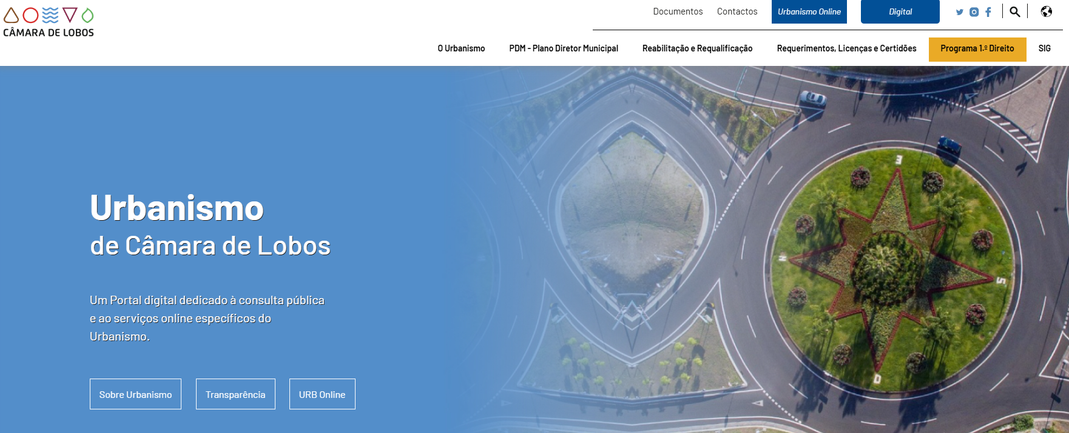

 | Notas de preenchimento:
 | - Coloque aqui imagens, printscreens ilustrativos, coloque sempre o endereço das páginas de onde retirar as imagens com exemplos ilustrativos.
 | - As imagens e as notas não estão limitadas aos campos a amarelo.
 | - Nas restantes folhas internas, estas instruções já não existem mas aplicam-se igualmente.

 | ANTES DE COMEÇAR APAGUE ESTE TEXTO. APAGUE TAMBÉM A IMAGEM COLOCADA NA ZONA AMARELA.

 | PODE INCLUSIVAMENTE RETIRAR O FUNDO AMARELO.

2.1
voltar à página inicial |  |  |  | 2 - USABILIDADE DO CONTEÚDO
 | S | N | NA
 | x |  |  | 2.1 O tipo de letra do corpo do documento é adequado e o tamanho da letra é, no mínimo, de 12 pontos
 |  |  |  | De forma a assegurar a boa legibilidade do texto para todos os utilizadores, o tamanho de letra do texto que compõe o corpo do documento deverá ser, no mínimo, de 12 pontos, assegurando sempre que os mesmos são escaláveis para tamanhos superiores, sempre que o utilizador considere necessário.

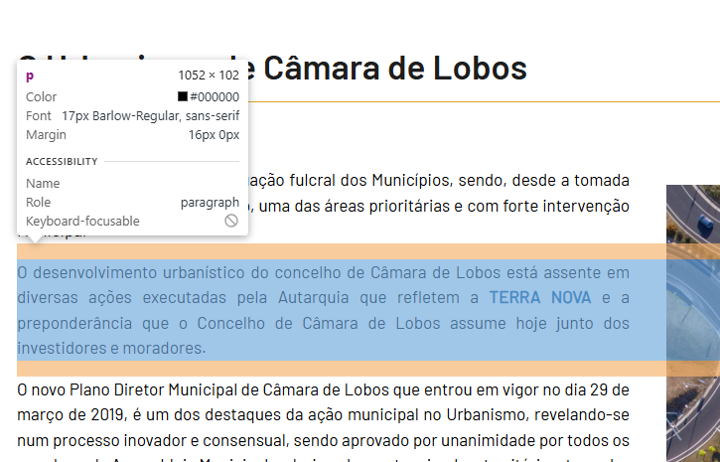
 | Listagem de evidências
 |  |  |  |  | Notas:
 |  |  |  |  | O tamanho de letra no corpo do documento é de 17px. Evidências retirdas do site: https://urbanismo.cm-camaradelobos.pt/o-urbanismo/o-urbanismo-de-camara-de-lobos

2.2
voltar à página inicial |  |  |  | 2 - USABILIDADE DO CONTEÚDO
 | S | N | NA
 | x |  |  | 2.2 A informação secundária (datas, autores) utiliza, no mínimo, um tamanho de letra de 10 pontos
 |  |  |  | A informação secundária, como os autores de textos ou de imagens, as datas de publicação ou outros tipos de meta-informação, podem usar tamanhos de letra mais pequenos, mas, no mínimo, com 10 pontos, assegurando sempre que os mesmos são escaláveis para tamanhos superiores, sempre que o utilizador considere necessário.

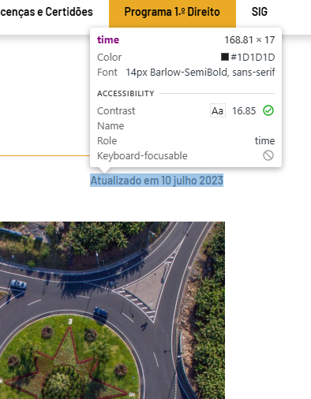
 | Listagem de evidências
 |  |  |  |  | Notas:
 |  |  |  |  | Evidências retirdas do site: https://urbanismo.cm-camaradelobos.pt/o-urbanismo/o-urbanismo-de-camara-de-lobos

2.3
voltar à página inicial |  |  |  | 2 - USABILIDADE DO CONTEÚDO
 | S | N | NA
 |  | x |  | 2.3 Blocos e linhas de texto com largura não superior a 100 caracteres
 |  |  |  | Para manter o conforto de leitura, os blocos ou linhas de texto não deverão ter mais de 100 caracteres de largura. Os 80 caracteres correspondem à dimensão que se apresenta nos estudos como a mais confortável para os utilizadores.

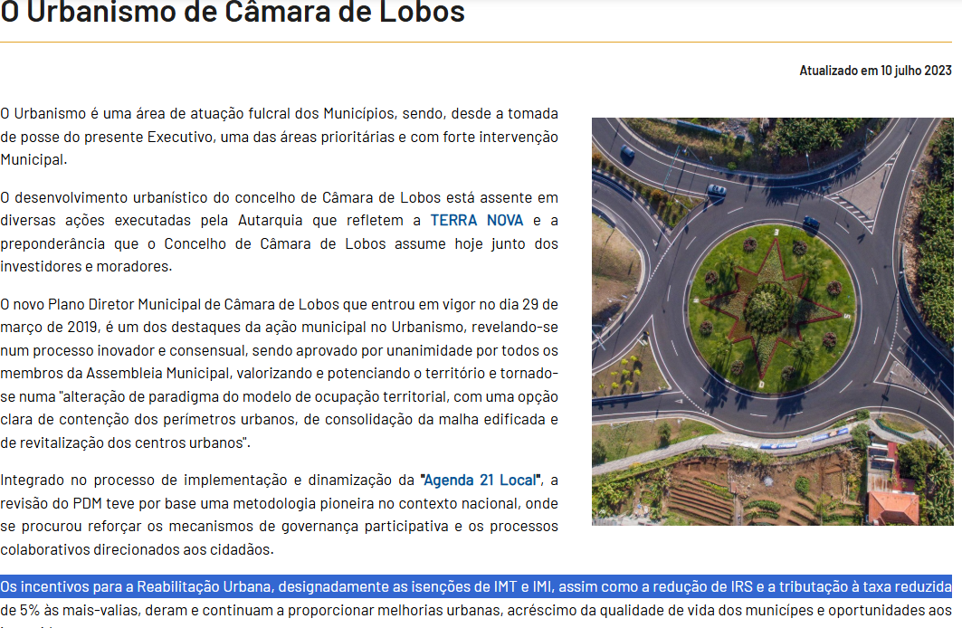
 | Listagem de evidências
 |  |  |  |  | Notas:
 |  |  |  |  | Não se verifica em todas as páginas. Algumas passa dos 100 carateres. Evidências retiradas do site: https://urbanismo.cm-camaradelobos.pt/o-urbanismo/o-urbanismo-de-camara-de-lobos . O site utilizado para contar os carateres foi: https://contadordecaracteres.pt/

2.4
voltar à página inicial |  |  |  | 2 - USABILIDADE DO CONTEÚDO
 | S | N | NA
 | x |  |  | 2.4 O espaçamento entre linhas não é inferior a 1.5x o tamanho da letra
 |  |  |  | Para assegurar a leitura confortável de blocos de texto deve ser usado um espaçamento entre linhas de 1.5x o tamanho da letra.

 | Listagem de evidências
 |  |  |  |  | Notas:
 |  |  |  |  | Evidências retiradas do site: https://urbanismo.cm-camaradelobos.pt/o-urbanismo/o-urbanismo-de-camara-de-lobos

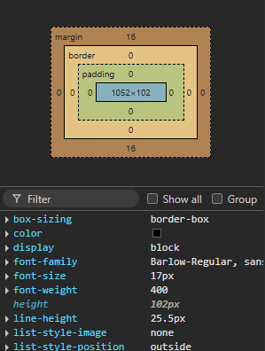

3.1
voltar à página inicial |  |  |  | 3 - ESTRUTURA DA NAVEGAÇÃO
 | S | N | NA
 | x |  |  | 3.1 Nenhum nível de navegação tem mais de 9 opções
 |  |  |  | A navegação principal deve ser equilibrada, nem com demasiadas opções de topo sem opções secundárias, nem com poucas opções de topo e muitas opções secundarias. Nenhum nível de navegação deve ter mais de 9 opções.

 | Listagem de evidências
 |  |  |  |  | Notas:
 |  |  |  |  | Evidências retiradas do site: https://urbanismo.cm-camaradelobos.pt/o-urbanismo/o-urbanismo-de-camara-de-lobos

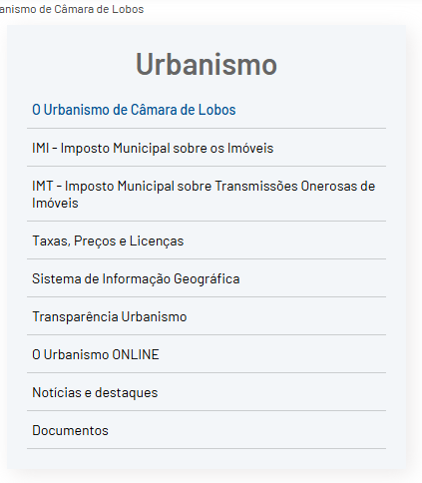

3.3
voltar à página inicial |  |  |  | 3 - ESTRUTURA DA NAVEGAÇÃO
 | S | N | NA
 | x |  |  | 3.3 As hiperligações de texto não devem ser diferenciadas apenas com base na cor
 |  |  |  | As hiperligações de texto devem apresentar um contraste mínimo de 4,5:1 com a envolvente e uma representação visual complementar à cor - idealmente as hiperligações devem apresentar-se sublinhadas. As hiperligações em texto devem apresentar-se da mesma forma em todo o sítio Web.

 | Listagem de evidências
 |  |  |  |  | Notas:
 |  |  |  |  | Evidências retiradas do site: https://urbanismo.cm-camaradelobos.pt/o-urbanismo/o-urbanismo-de-camara-de-lobos
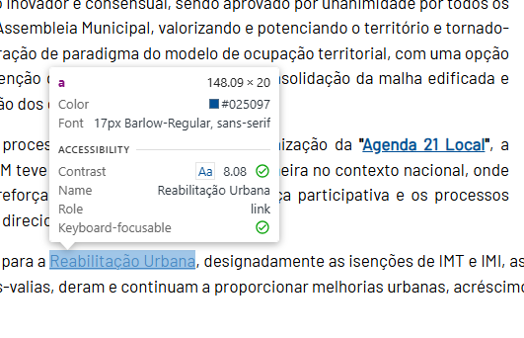

4.2
voltar à página inicial |  |  |  | 4 - ESTRUTURA DA INFORMAÇÃO
 | S | N | NA
 | x |  |  | 4.2 O layout do sítio Web é adaptável a plataformas móveis sem necessidade de efetuar varrimento horizontal
 |  |  |  | O layout do sítio Web deve ser adaptável aos tamanhos mais comuns de visualização, adaptando-se a várias larguras de ecrã sem que surjam barras de varrimento horizontais.

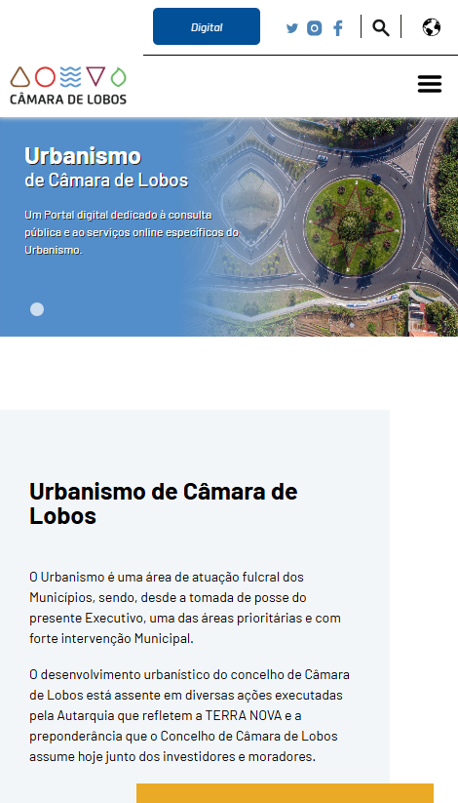
 | Listagem de evidências
 |  |  |  |  | Notas:
 |  |  |  |  | O site é responsivo, adaptando-se a ecrãs de dimensões diferentes. Evidências retiradas do site: https://urbanismo.cm-camaradelobos.pt/

5.2
voltar à página inicial |  |  |  | 5 - ELEMENTOS INTERATIVOS
 | S | N | NA
 | x |  |  | 5.2 Os elementos interativos têm uma dimensão mínima de 44px CSS (44 pontos) (vertical e horizontal)
 |  |  |  | De forma a assegurar que todos os elementos interativos são facilmente acionáveis por qualquer tipo de dispositivo apontador ou toque, estes devem ter a dimensão mínima de 44px CSS de altura e de largura.

 | Listagem de evidências
 |  |  |  |  | Notas:
 |  |  |  |  | Evidências retiradas do site: https://urbanismo.cm-camaradelobos.pt/reabilitacao-e-requalificacao/aru-area-de-reabilitacao-urbana

